S4
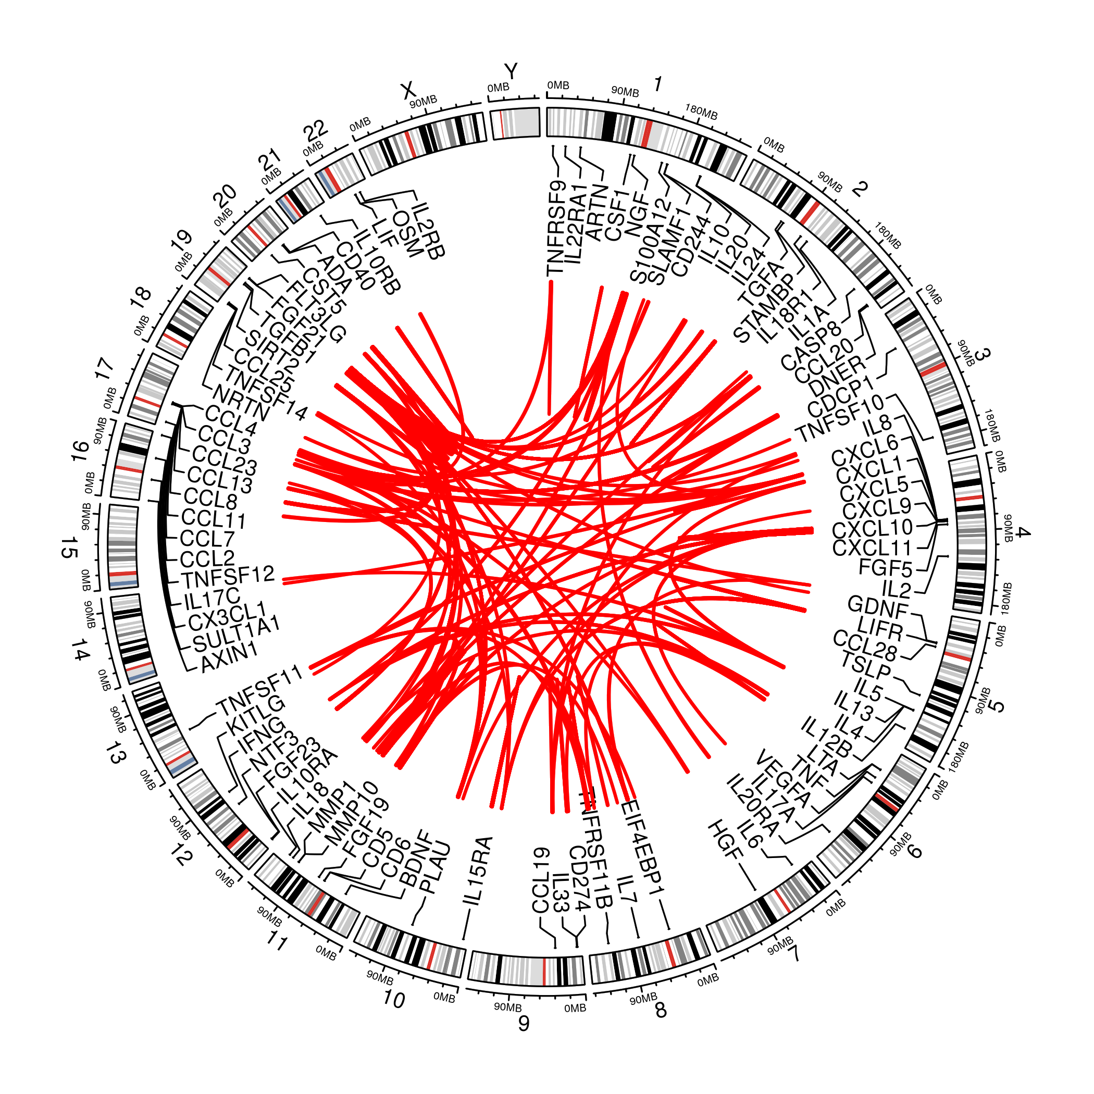
INTERVAL circlize plot

